Sheet3
数据排序后图像
数据和平均值的差图像
数据 |  |  | Excel |  | 加推统计函数 | 排序数据 | 与平均数差的数据
31 | 调和平均数 | 24.437982986 | HARMEAN(A2:A41) |  |  | 12 | 12
24 | 算数平均 | 28.425 | AVERAGE(A2:A41) |  |  | 12 | 12
23 | 几何平均数 | 26.459810042 | GEOMEAN(A2:A41) |  |  | 13 | 13
25 | 中位数 | 25.5 | MEDIAN(A2:A41) |  |  | 14 | 14
14 | 众数 | 23 | MODE(A2:A41) |  |  | 14 | 14
25 | 样本标准差 | 10.443713604 | STDEV.S(A2:A41) |  |  | 14 | 14
13 | 样本方差 | 109.07115385 | VAR.S(A2:A41) |  |  | 17 | 17
12 | 峰度 | -0.70576435627 | KURT(A2:A41) |  |  | 21 | 21
14 | 偏度 | 0.29021849831 | SKEW(A2:A41) |  |  | 21 | 21
23 | 极差 | 40 | MAX(A2:A41)-MIN(A2:A41) |  |  | 23 | 23
32 | 最小值 | 12 | MIN(A2:A41) |  |  | 23 | 23
34 | 最大值 | 52 | MAX(A3:A42) |  |  | 23 | 23
43 | 求和 | 1137 | SUM(A2:A41) |  |  | 23 | 23
41 | 观测数 | 40 | COUNT(A2:A41) |  |  | 23 | 23
21 | 最大值（1） | 52 | LARGE(A2:A41,1) |  |  | 24 | 24
23 | 最小值（1） | 12 | SMALL(A3:A42,1) |  |  | 24 | 24
26 | 标准误差 | 1.651296111 | C7/SQRT(C15) | 样本标准差/sqrt(观察数) |  | 24 | 24
26 | 置信度(95.0%) | 2.02269092 | T.INV.2T(1-0.95,C15-1) | T分布双尾区间，自由度是观察数-1 |  | 25 | 25
34 |  |  |  |  |  | 25 | 25
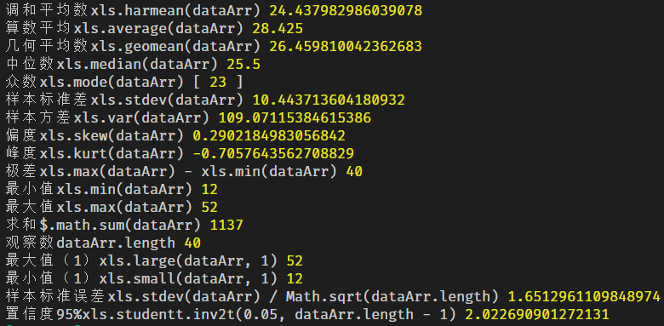
42 |  |  |  |  |  | 25 | 25
43 |  |  |  |  |  | 26 | 26
25 |  |  |  |  |  | 26 | 26
24 |  |  |  |  |  | 28 | 28
23 |  |  |  |  |  | 31 | 25.85
24 |  |  |  |  |  | 32 | 24.85
44 |  |  |  |  |  | 32 | 24.85
23 |  |  |  |  |  | 32 | 24.85
14 |  |  |  |  |  | 34 | 22.85
52 |  |  |  |  |  | 34 | 22.85
32 |  |  |  |  |  | 34 | 22.85
42 |  |  |  |  |  | 35 | 21.85
44 |  |  |  |  |  | 41 | 15.85
35 |  |  |  |  |  | 42 | 14.85
28 |  |  |  |  |  | 42 | 14.85
17 |  |  |  |  |  | 42 | 14.85 | 2 | 1
21 |  |  |  |  |  | 43 | 13.85 | 1 | 2.5
32 |  |  |  |  |  | 43 | 13.85 | 8.1 | 4
42 |  |  |  |  |  | 44 | 12.85 | 3 | 5.9
12 |  |  |  |  |  | 44 | 12.85 | 4 | 8.1
34 |  |  |  |  |  | 52 | 4.85 | 5.1
 |  | #NUM! |  |  |  |  |  | 6.7
 | 23 | 23
 | 25.5 | 25.5
 | 34.25 | 34.75
 |  | 16.875

